ER
Tables

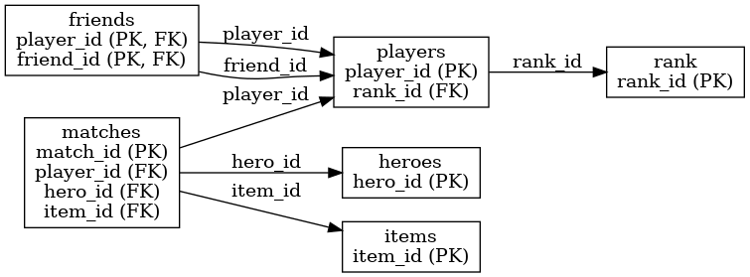
players （玩家信息表）

描述：存储每位玩家的基本信息，包括用户名、段位、注册日期与胜率等。

 | 字段名 | 类型 | 描述
 | player_id | INTEGER | 玩家唯一编号（主键）。
 | username | TEXT | 玩家游戏昵称，例如 panna、heqiang。
 | rank_id | TEXT | 外键，关联到 rank 表的 rank_id，表示玩家当前段位。
 | join_date | TEXT | 玩家注册或加入日期，例如 7/8/25 表示 2025 年 8 月 7 日。
 | winrate | REAL | 玩家当前胜率，取值范围 0–1，例如 0.37 表示 37%。

friends （好友关系表）

描述：表示玩家之间的好友关系，构成多对多的映射关系。

 | 字段名 | 类型 | 描述
 | player_id | INTEGER | 玩家编号（发起加好友的玩家）。
 | friend_id | INTEGER | 好友的玩家编号。

heroes （英雄信息表）

描述：列出可用的游戏英雄及其角色定位。

 | 字段名 | 类型 | 描述
 | hero_id | INTEGER | 英雄编号（主键）。
 | hero_name | TEXT | 英雄名称，例如 Indigo丁、DarkOrange苏。
 | role | TEXT | 英雄定位，例如：坦克、战士、射手、法师、刺客、辅助等。
 | skill

items（装备信息表）

描述：列出游戏中的装备道具，玩家可以在对局中使用。

 | 字段名 | 类型 | 描述
 | item_id | INTEGER | 装备编号（主键）。
 | item_name | TEXT | 装备名称，例如 经验之剑、责任之剑。
 | item_category | TEXT | 装备分类，例如：防御、攻击、法术、打野、移动等。

rank（段位表） |  |  |  | Skill

描述：定义游戏中各个段位的名称及顺序，从低到高排序。

 | 字段名 | 类型 | 描述
 | rank_id | INTEGER | 段位编号（主键，自增）。
 | rank_name | TEXT | 段位名称，例如 青铜、白银、钻石、永恒传说等。
 | rank_order | INTEGER | 段位顺序编号，用于比较或排序（数值越大段位越高）。

matches（对局记录表）

描述：记录每场对局中玩家的表现和战斗统计数据。

 | 字段名 | 类型 | 描述
 | match_id | INTEGER | 对局编号（主键）。
 | player_id | INTEGER | 玩家编号（外键，关联 players 表）。
 | hero_id | INTEGER | 使用的英雄编号（外键，关联 heroes 表）。
 | result | TEXT | 对局结果，例如 胜利 或 失败。
 | kills | INTEGER | 击杀数。
 | deaths | INTEGER | 死亡数。
 | assists | INTEGER | 助攻数。
 | match_date | TEXT | 对局日期，例如 5/6/25 表示 2025 年 6 月 5 日。
 | item_id | INTEGER | 使用的装备编号（外键，关联 items 表）。
 | master_skill | TEXT | 使用的召唤师技能，例如：惩击、闪现、治疗术。
 | gold | INTEGER | 对局中获得的金币数。
 | damage_output | INTEGER | 输出伤害总量。
 | damage_input | INTEGER | 承受伤害总量。
 | participation_rate | REAL | 团战参与率，数值范围为 0–1。

